food
food | price | picture
bánh cá matcha | 8000 | 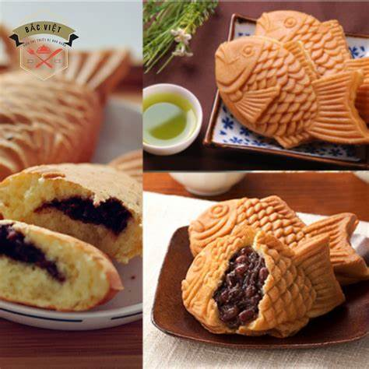
bánh cá phô mai | 8000
bánh cá sô cô la | 8000
bánh cá chà bông | 8000
bánh cá bò khô | 8000
bánh cá phô mai sô cô la | 8000
bánh cá phô mai chà bông | 10000
bánh cá phô mai sô cô la(trắng) | 10000
bánh cá trứng muối | 10000
trà đào(size L) | 20000 | 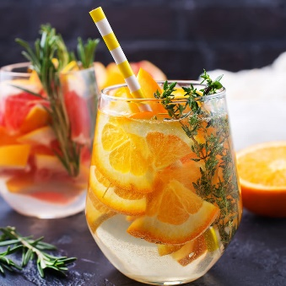
trà đào(size M) | 15000
trà đào(size S) | 10000
trà chanh(size L) | 20000
trà chanh(size M) | 15000
trà chanh(size S) | 10000
cacao(size L) | 20000
cacao(size M) | 15000
cacao(size S) | 10000
matcha(size L) | 20000
matcha(size M) | 15000
matcha(size S) | 10000

